Sheet
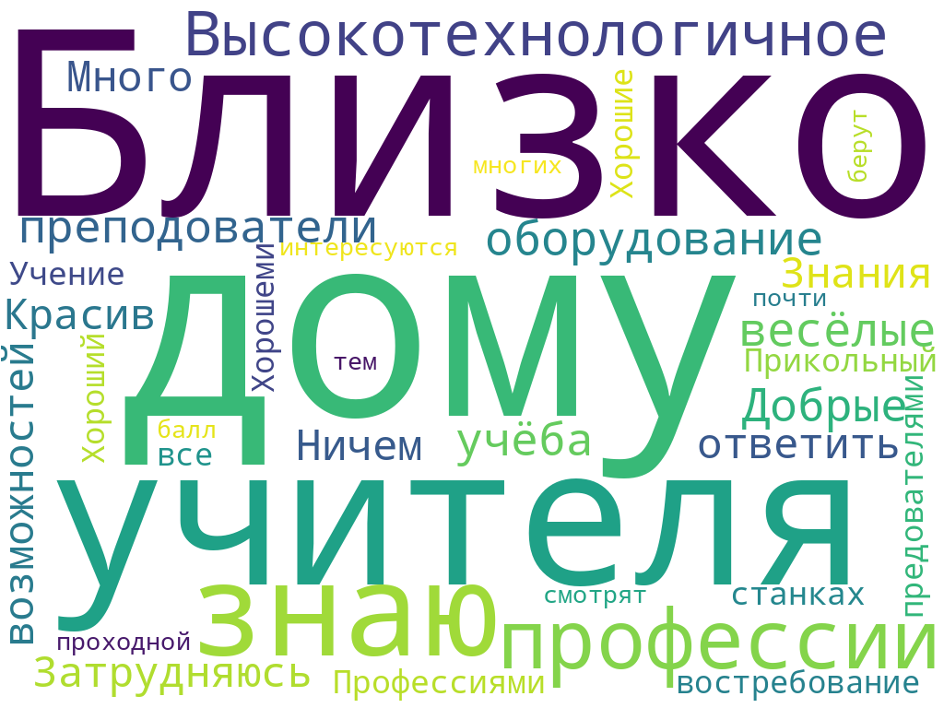
Задумываетесь ли Вы о будущей профессии? |  | Какими профессиональными сферами Вы интересуетесь? |  | Какая в Вас успеваемость? |  | Нравится ли вам учиться? |  | Что главным образом влияет на Ваш интерес к учебе? |  | На Ваш взгляд, какое образование необходимо молодому человеку, чтобы добиться успеха в профессиональной деятельности? |  | Какие варианты дальнейшего обучения Вы рассматриваете? |  | Вы почему вы пришли на день открытых дверей в колледж? |  | Знаете ли Вы о реализации Федерального проекта "Профессионалитет" в ГБПОУ "ЮТТ"? |  | Наличие программ по специальности, которая мне интересна |  | Наличие знакомых, которые учатся там |  | Легкость программы обучения |  | Возможность подрабатывать |  | Наличие современной материально-технической базы |  | Возможность обучения непосредственно на производстве |  | Востребованность профессии на рынке труда |  | Что Вы думаете об уровне профессиональной подготовки в техникуме? |  | Откуда Вы узнаете о профессиональных учебных заведениях? |  | Интересуетесь ли Вы информацией о работодателях региона /города? (названия предприятий партнеров) |  | В чем, на ваш взгляд, привлекательность именно нашего техникума? |  | Рекомендовали ли бы вы техникум другим школьникам?
Да, уже периодически думаю об этом | 20 | Ничем особо не интересуется | 1 | 3 | 8 | Бывает по-разному | 9 | Другое | 7 | высшее профессиональное образование (институт) | 5 | 10-11 класс | 9 | Затрудняюсь ответить | 13 | Да, знаю изучал информацию | 8 | Да | 7 | Да | 4 | Да | 8 | Да | 13 | Да | 9 | Да | 5 | Да | 12 | Высокий | 6 | Другое | 3 | другое | 8 | Близко к дому | 1 | Возможно | 5
Да, думаю, обсуждаем с родителями, дополнительно занимаюсь по нужным дисциплинам | 4 | Творчество и музыка | 4 | 3-4 | 7 | Да | 12 | Качество подачи материалов предмета | 3 | достаточно 9 классов образования | 4 | Другое | 5 | Привели родители | 7 | Никогда об этом не слышал | 6 | Затрудняюсь ответить | 7 | Затрудняюсь ответить | 8 | Затрудняюсь ответить | 9 | Затрудняюсь ответить | 6 | Затрудняюсь ответить | 11 | Затрудняюсь ответить | 10 | Затрудняюсь ответить | 7 | Затрудняюсь ответить | 4 | СМИ | 1 | информация о возможностях получения профессии на производстве | 1 | Высокотехнологичное оборудование, весёлые преподователи, учёба | 1 | Да | 18
Да, думаю, пробую посещать дополнительные занятия разной тематики | 1 | Спорт и физическая культура | 4 | 4 | 12 | Нет | 3 | Оснащение и оборудование учебного процесса | 2 | не задумывался об этом | 3 | Колледж, техникум | 16 | Рассматриваю продолжение обучения в ССУЗе, потому что интересны предлагаемые специальности | 7 | Слышал, но не более того | 16 | Нет | 2 | Нет | 3 | Нет | 3 | Нет | 1 | Нет | 3 | Нет | 2 | Нет | 1 | Низкий | 2 | Социальные сети | 15 | информация о возможностях трудоустройства | 4 | Да | 1 | Для тех кто любит работать с металлом, то да. | 1
Нет, пока не думаю | 2 | Технические дисциплины | 4 | 5 | 1 | Скорее всего | 3 | Отношения в классе | 2 | среднее-профессиональное образование (техникум, колледж) | 6 |  |  | Рассматриваю продолжение обучения в ССУЗе, потому что не хочу сдавать ЕГЭ | 3 |  |  | Скорее, да | 9 | Скорее, да | 6 | Скорее, да | 7 | Скорее, да | 9 | Скорее, да | 6 | Скорее, да | 11 | Скорее, да | 7 | Средний | 18 | Через знакомых | 1 | информация о заработной плате | 11 | Добрые учителя | 1 | Затрудняюсь ответить | 2
Другое | 1 | Социальные и гуманитарные дисциплины | 5 | Есть 2 | 2 | Скорее, нет | 3 | Отношения с учителем | 4 | чем выше образование, тем лучше | 12 |  |  |  |  |  |  | Скорее, нет | 5 | Скорее, нет | 9 | Скорее, нет | 3 | Скорее, нет | 1 | Скорее, нет | 1 | Скорее, нет | 2 | Скорее, нет | 3 |  |  | Через образовательные выставки | 3 | информация об условиях труда | 3 | Затрудняюсь ответить | 3 | Нет | 4
Да, думаю, дополнительно занимаюсь, смотрю информацию об учебных заведениях | 3 | Затрудняюсь ответить | 1 |  |  |  |  | Увлечения и интерес к предмету | 12 |  |  |  |  |  |  |  |  |  |  |  |  |  |  |  |  |  |  |  |  |  |  |  |  | Через сайт | 1 | мне не интересна данная информация | 3 | Знания | 1
 |  | IT и компьютерная техника | 6 |  |  |  |  |  |  |  |  |  |  |  |  |  |  |  |  |  |  |  |  |  |  |  |  |  |  |  |  |  |  | Через школу | 6 |  |  | Красив | 1
 |  | Другое | 5 |  |  |  |  |  |  |  |  |  |  |  |  |  |  |  |  |  |  |  |  |  |  |  |  |  |  |  |  |  |  |  |  |  |  | Много возможностей | 1
 |  | Естественно-научные дисциплины | 1 |  |  |  |  |  |  |  |  |  |  |  |  |  |  |  |  |  |  |  |  |  |  |  |  |  |  |  |  |  |  |  |  |  |  | Не знаю | 3
 |  |  |  |  |  |  |  |  |  |  |  |  |  |  |  |  |  |  |  |  |  |  |  |  |  |  |  |  |  |  |  |  |  |  |  |  |  | Не знаю | 1
 |  |  |  |  |  |  |  |  |  |  |  |  |  |  |  |  |  |  |  |  |  |  |  |  |  |  |  |  |  |  |  |  |  |  |  |  |  | Нету | 1
 |  |  |  |  |  |  |  |  |  |  |  |  |  |  |  |  |  |  |  |  |  |  |  |  |  |  |  |  |  |  |  |  |  |  |  |  |  | Ничем | 1
 |  |  |  |  |  |  |  |  |  |  |  |  |  |  |  |  |  |  |  |  |  |  |  |  |  |  |  |  |  |  |  |  |  |  |  |  |  | Прикольный | 2
 |  |  |  |  |  |  |  |  |  |  |  |  |  |  |  |  |  |  |  |  |  |  |  |  |  |  |  |  |  |  |  |  |  |  |  |  |  | Профессиями | 1
 |  |  |  |  |  |  |  |  |  |  |  |  |  |  |  |  |  |  |  |  |  |  |  |  |  |  |  |  |  |  |  |  |  |  |  |  |  | Учение на станках и востребование профессии | 1
 |  |  |  |  |  |  |  |  |  |  |  |  |  |  |  |  |  |  |  |  |  |  |  |  |  |  |  |  |  |  |  |  |  |  |  |  |  | Хз | 2
 |  |  |  |  |  |  |  |  |  |  |  |  |  |  |  |  |  |  |  |  |  |  |  |  |  |  |  |  |  |  |  |  |  |  |  |  |  | Хорошеми предователями | 1
 |  |  |  |  |  |  |  |  |  |  |  |  |  |  |  |  |  |  |  |  |  |  |  |  |  |  |  |  |  |  |  |  |  |  |  |  |  | Хорошие преподаватели | 1
 |  |  |  |  |  |  |  |  |  |  |  |  |  |  |  |  |  |  |  |  |  |  |  |  |  |  |  |  |  |  |  |  |  |  |  |  |  | Хорошие профессии | 1
 |  |  |  |  |  |  |  |  |  |  |  |  |  |  |  |  |  |  |  |  |  |  |  |  |  |  |  |  |  |  |  |  |  |  |  |  |  | Хороший | 1
 |  |  |  |  |  |  |  |  |  |  |  |  |  |  |  |  |  |  |  |  |  |  |  |  |  |  |  |  |  |  |  |  |  |  |  |  |  | близко к дому | 1
 |  |  |  |  |  |  |  |  |  |  |  |  |  |  |  |  |  |  |  |  |  |  |  |  |  |  |  |  |  |  |  |  |  |  |  |  |  | все интересуются тем, то что туда берут многих и почти не смотрят проходной балл | 1
 |  |  |  |  |  |  |  |  |  |  |  |  |  |  |  |  |  |  |  |  |  |  |  |  |  |  |  |  |  |  |  |  |  |  |  |  |  | не знаю | 1
 |  |  |  |  |  |  |  |  |  |  |  |  |  |  |  |  |  |  |  |  |  |  |  |  |  |  |  |  |  |  |  |  |  |  |  |  |  | незнаю | 1
 |  |  |  |  |  |  |  |  |  |  |  |  |  |  |  |  |  |  |  |  |  |  |  |  |  |  |  |  |  |  |  |  |  |  |  |  |  | учителя | 1

Лист1
Задумываетесь ли Вы о будущей профессии?
Да, уже периодически думаю об этом | 20
Да, думаю, обсуждаем с родителями, дополнительно занимаюсь по нужным дисциплинам | 4
Да, думаю, пробую посещать дополнительные занятия разной тематики | 1
Нет, пока не думаю | 2
Другое | 1
Да, думаю, дополнительно занимаюсь, смотрю информацию об учебных заведениях | 3
Какими профессиональными сферами Вы интересуетесь?
Какими профессиональными сферами Вы интересуетесь?
Ничем особо не интересуется | 1
Творчество и музыка | 4
Спорт и физическая культура | 4
Технические дисциплины | 4
Социальные и гуманитарные дисциплины | 5
Затрудняюсь ответить | 1
IT и компьютерная техника | 6
Другое | 5
Естественно-научные дисциплины | 1

Какая у Вас успеваемость?
3 | 8
3-4 | 7
4 | 12
5 | 1
Есть 2 | 2
Нравится ли вам учиться?
Бывает по-разному | 9
Да | 12
Нет | 3
Скорее всего | 3
Скорее, нет | 3
На Ваш взгляд, какое образование необходимо молодому человеку, чтобы добиться успеха в профессиональной деятельности?
высшее профессиональное образование (институт) | 5
достаточно 9 классов образования | 4
не задумывался об этом | 3
среднее-профессиональное образование (техникум, колледж) | 6
чем выше образование, тем лучше | 12

Что главным образом влияет на Ваш интерес к учебе?
Другое | 7
Качество подачи материалов предмета | 3
Оснащение и оборудование учебного процесса | 2
Отношения в классе | 2
Отношения с учителем | 4
Увлечения и интерес к предмету | 12

Какие варианты дальнейшего обучения Вы рассматриваете?
Какие варианты дальнейшего обучения Вы рассматриваете?
10-11 класс | 9
Другое | 5
Колледж, техникум | 16

Вы почему вы пришли на день открытых дверей в колледж?
Затрудняюсь ответить | 13
Привели родители | 7
Рассматриваю продолжение обучения в ССУЗе, потому что интересны предлагаемые специальности | 7
Рассматриваю продолжение обучения в ССУЗе, потому что не хочу сдавать ЕГЭ | 3

Знаете ли Вы о реализации Федерального проекта "Профессионалитет" в ГБПОУ "ЮТТ"?
Да, знаю изучал информацию | 8
Никогда об этом не слышал | 6
Слышал, но не более того | 16

Наличие программ по специальности, которая мне интересна
Да | 7
Затрудняюсь ответить | 7
Нет | 2
Скорее, да | 9
Скорее, нет | 5
Наличие знакомых, которые учатся там
Да | 4
Затрудняюсь ответить | 8
Нет | 3
Скорее, да | 6
Скорее, нет | 9

Легкость программы обучения
Да | 8
Затрудняюсь ответить | 9
Нет | 3
Скорее, да | 7
Скорее, нет | 3
Возможность подрабатывать
Да | 13
Затрудняюсь ответить | 6
Нет | 1
Скорее, да | 9
Скорее, нет | 1

Наличие современной материально-технической базы
Да | 9
Затрудняюсь ответить | 11
Нет | 3
Скорее, да | 6
Скорее, нет | 1
Возможность обучения непосредственно на производстве
Да | 5
Затрудняюсь ответить | 10
Нет | 2
Скорее, да | 11
Скорее, нет | 2

Востребованность профессии на рынке труда
Да | 12
Затрудняюсь ответить | 7
Нет | 1
Скорее, да | 7
Скорее, нет | 3
Что Вы думаете об уровне профессиональной подготовки в техникуме?
Высокий | 6
Затрудняюсь ответить | 4
Низкий | 2
Средний | 18

Откуда Вы узнаете о профессиональных учебных заведениях?
Другое | 3
СМИ | 1
Социальные сети | 15
Через знакомых | 1
Через образовательные выставки | 3
Через сайт | 1
Через школу | 6
Интересуетесь ли Вы информацией о работодателях региона /города? (названия предприятий партнеров)
другое | 8
информация о возможностях получения профессии на производстве | 1
информация о возможностях трудоустройства | 4
информация о заработной плате | 11
информация об условиях труда | 3
мне не интересна данная информация | 3

Рекомендовали ли бы вы техникум другим школьникам?
Возможно | 5
Да | 18
Для тех кто любит работать с металлом, то да. | 1
Затрудняюсь ответить | 2
Нет | 4

